상품제안서
플랫 카드지갑×스트랩 | 상품코드: S28328

 |  |  |  |  |  |  | 02-713-8555 | www.synergygift.co.kr
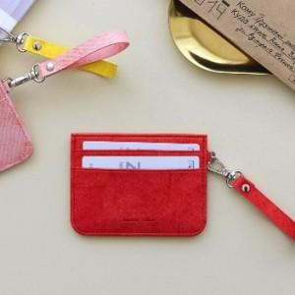 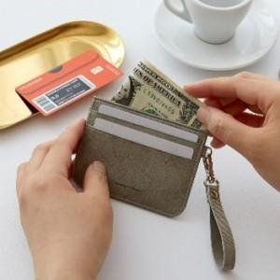 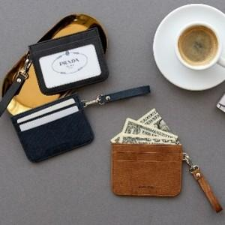

【상세/제작정보】 | 심플한 디자인! 사용성은 충분히 고려한 잘 만든 여권지갑

【인쇄/포장옵션】 | 레이저, 불박 / 포장불가능

【공급단가】 | 수량 | 30~ | 100~ | 300~ | 1,000~ | 3,000~
*VAT별도 | 단가 | 8,750원 | 8,250원 | 6,850원 | 6,300원 | 6,250원

【상품 URL】 | https://www.synergygift.co.kr:443/src/goods_detail.php?gdno=28328

